Лист 1
Прайс-лист
МИР ПРЯЖИ

В валюте: руб. (курс 1).
Цены указаны на 07.08.2020

№ | Номенклатура/ Характеристика номенклатуры | Описание | Изображение | Артикул | Цена | Ед. | Остаток | Ссылка на сайт
 | Глаза винтовые сдвоенные TBY №536-301, жёлтый, с заглушками | Глаза винтовые сдвоенные TBY №536-301, жёлтый, с заглушками | 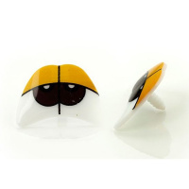 | ГЛ.СД.536.301 | 94.50 |  |  | Изображение
 | Глаза винтовые сдвоенные TBY №536-301, жёлтый, с заглушками |  |  |  | 94.50 | упак | 9 | Изображение
 | Глаза винтовые сдвоенные TBY №536-302, зелёный, без заглушек | Глаза винтовые сдвоенные TBY №536-302, зелёный, без заглушек | 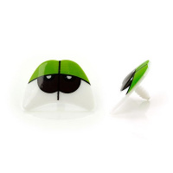 | ГЛ.СД.536.302 | 94.50 |  |  | Изображение
 | Глаза винтовые сдвоенные TBY №536-302, зелёный, без заглушек |  |  |  | 94.50 | упак | 35 | Изображение
 | Глазки винтовые круглые 12 мм (черный) "7" (фасовка) 20шт/уп. | Глазки винтовые круглые 12 мм (черный) "7" (фасовка) 20шт/уп. |  | ДЦ-00001904 | 32.00 |  |  | Изображение
 | Глазки винтовые круглые 12 мм (черный) "7" (фасовка) 20шт/уп. |  |  |  | 32.00 | упак | 1 | Изображение
 | Глазки винтовые круглые "Кошачий взгляд" 12 мм (желтый)10шт/уп. | Глазки винтовые круглые "Кошачий взгляд" 12 мм (желтый)10шт/уп. | 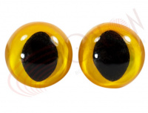 | ВА-00012193 | 46.00 |  |  | Изображение
 | Глазки винтовые круглые "Кошачий взгляд" 12 мм (желтый)10шт/уп. |  |  |  | 46.00 | упак | 127 | Изображение
 | Глазки винтовые круглые "Кошачий взгляд" 12 мм (зеленый)10шт/уп. | Глазки винтовые круглые "Кошачий взгляд" 12 мм (зеленый)10шт/уп. | 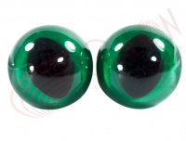 | ВА-00012191 | 46.00 |  |  | Изображение
 | Глазки винтовые круглые "Кошачий взгляд" 12 мм (зеленый)10шт/уп. |  |  |  | 46.00 | упак | 102 | Изображение
 | Глазки винтовые круглые "Кошачий взгляд" 12 мм (коричневый) 10шт/уп. | Глазки винтовые круглые "Кошачий взгляд" 12 мм (коричневый) 10шт/уп. | 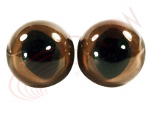 | ВА-00012190 | 46.00 |  |  | Изображение
 | Глазки винтовые круглые "Кошачий взгляд" 12 мм (коричневый) 10шт/уп. |  |  |  | 46.00 | упак | 121 | Изображение
 | Глазки винтовые круглые "Кошачий взгляд" 14 мм (желтый)10шт/уп. | Глазки винтовые круглые "Кошачий взгляд" 14 мм (желтый)10шт/уп. |  | ВА-00012197 | 51.00 |  |  | Изображение
 | Глазки винтовые круглые "Кошачий взгляд" 14 мм (желтый)10шт/уп. |  |  |  | 51.00 | упак | 153 | Изображение
 | Глазки винтовые круглые "Кошачий взгляд" 14 мм (зеленый)10шт/уп. | Глазки винтовые круглые "Кошачий взгляд" 14 мм (зеленый)10шт/уп. |  | ВА-00012199 | 51.00 |  |  | Изображение
 | Глазки винтовые круглые "Кошачий взгляд" 14 мм (зеленый)10шт/уп. |  |  |  | 51.00 | упак | 165 | Изображение
 | Глазки винтовые круглые "Кошачий взгляд" 14 мм (коричневый) 10шт/уп. | Глазки винтовые круглые "Кошачий взгляд" 14 мм (коричневый) 10шт/уп. |  | ВА-00012196 | 51.00 |  |  | Изображение
 | Глазки винтовые круглые "Кошачий взгляд" 14 мм (коричневый) 10шт/уп. |  |  |  | 51.00 | упак | 201 | Изображение
 | Глазки винтовые круглые "Кошачий глаз" 12 мм (синий) "7" (фасовка)10шт/уп. | Глазки винтовые круглые "Кошачий глаз" 12 мм (синий) "7" (фасовка)10шт/уп. | 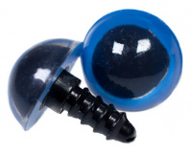 | ВА-00012192 | 43.00 |  |  | Изображение
 | Глазки винтовые круглые "Кошачий глаз" 12 мм (синий) "7" (фасовка)10шт/уп. |  |  |  | 43.00 | упак | 119 | Изображение
 | Глазки винтовые круглые "Кошачий глаз" 14 мм (синий) "9" (фасовка)10шт/уп. | Глазки винтовые круглые "Кошачий глаз" 14 мм (синий) "9" (фасовка)10шт/уп. | 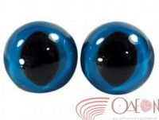 | ВА-00012198 | 51.00 |  |  | Изображение
 | Глазки винтовые круглые "Кошачий глаз" 14 мм (синий) "9" (фасовка)10шт/уп. |  |  |  | 51.00 | упак | 140 | Изображение
 | Глазки винтовые круглые 20 мм (черный) "13" (фасовка) 20шт/уп. | Глазки винтовые круглые 20 мм (черный) "13" (фасовка) 20шт/уп. | 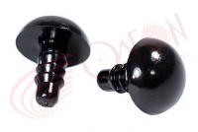 | ВА-00027150 | 64.00 |  |  | Изображение
 | Глазки винтовые круглые 20 мм (черный) "13" (фасовка) 20шт/уп. |  |  |  | 64.00 | упак | 2.05 | Изображение
 | Глазки винтовые круглые полупрозрачные 14 мм "9" (желтый) 20шт /уп | Глазки винтовые круглые полупрозрачные 14 мм "9" (желтый) 20шт /уп | 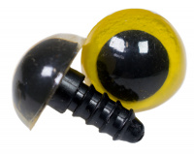 | ДЦ-00001907 | 40.00 |  |  | Изображение
 | Глазки винтовые круглые полупрозрачные 14 мм "9" (желтый) 20шт /уп |  |  |  | 40.00 | упак | 11 | Изображение
 | Глазки клеевые "круг с ресниц." 10мм ТР-10 (голубой) 10 шт/упак | Глазки клеевые "круг с ресниц." 10мм ТР-10 (голубой) 10 шт/упак |  | ДЦ-00006147 | 141.00 |  |  | Изображение
 | Глазки клеевые "круг с ресниц." 10мм ТР-10 (голубой) 10 шт/упак |  |  |  | 141.00 | упак | 34 | Изображение
 | Глазки клеевые "круг с ресниц." 10мм ТР-10 (коричневый) 10 шт/упак | Глазки клеевые "круг с ресниц." 10мм ТР-10 (коричневый) 10 шт/упак | 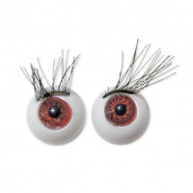 | ВаР00000539 | 141.00 |  |  | Изображение
 | Глазки клеевые "круг с ресниц." 10мм ТР-10 (коричневый) 10 шт/упак |  |  |  | 141.00 | упак | 46.1 | Изображение
 | Глазки клеевые "круг с ресниц." 10мм ТР-10 (серо/голубой) 10 шт/упак | Глазки клеевые "круг с ресниц." 10мм ТР-10 (серо/голубой) 10 шт/упак | 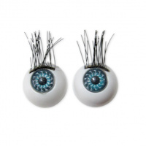 | ВаР00000540 | 141.00 |  |  | Изображение
 | Глазки клеевые "круг с ресниц." 10мм ТР-10 (серо/голубой) 10 шт/упак |  |  |  | 141.00 | упак | 22 | Изображение
 | Глазки клеевые "круг с ресниц." 12 мм ТР-12 (голубой) 10 шт/упак | Глазки клеевые "круг с ресниц." 12 мм ТР-12 (голубой) 10 шт/упак |  | ВА-00012184 | 150.00 |  |  | Изображение
 | Глазки клеевые "круг с ресниц." 12 мм ТР-12 (голубой) 10 шт/упак |  |  |  | 150.00 | упак | 18 | Изображение
 | Глазки клеевые "круг с ресниц." 12 мм ТР-12 (зеленый) 10 шт/упак | Глазки клеевые "круг с ресниц." 12 мм ТР-12 (зеленый) 10 шт/упак | 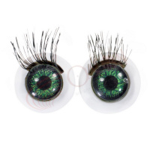 | ВА-00012182 | 151.00 |  |  | Изображение
 | Глазки клеевые "круг с ресниц." 12 мм ТР-12 (зеленый) 10 шт/упак |  |  |  | 151.00 | упак | 33 | Изображение
 | Глазки клеевые "круг с ресниц." 12 мм ТР-12 (коричневый) 10 шт/упак | Глазки клеевые "круг с ресниц." 12 мм ТР-12 (коричневый) 10 шт/упак | 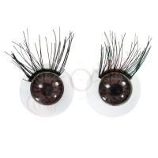 | ВА-00012183 | 151.00 |  |  | Изображение
 | Глазки клеевые "круг с ресниц." 12 мм ТР-12 (коричневый) 10 шт/упак |  |  |  | 151.00 | упак | 8 | Изображение
 | Глазки клеевые "круг с ресниц." 12 мм ТР-12 (серо-голубой) 10 шт/упак | Глазки клеевые "круг с ресниц." 12 мм ТР-12 (серо-голубой) 10 шт/упак |  | ДЦ-00001913 | 151.00 |  |  | Изображение
 | Глазки клеевые "круг с ресниц." 12 мм ТР-12 (серо-голубой) 10 шт/упак |  |  |  | 151.00 | упак | 22 | Изображение
 | Глазки клеевые "круг с ресниц." 12 мм ТР-12 (серый) 10 шт/упак | Глазки клеевые "круг с ресниц." 12 мм ТР-12 (серый) 10 шт/упак | 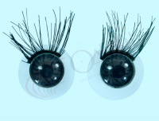 | ДЦ-00001912 | 151.00 |  |  | Изображение
 | Глазки клеевые "круг с ресниц." 12 мм ТР-12 (серый) 10 шт/упак |  |  |  | 151.00 | упак | 18 | Изображение
 | Глазки клеевые "круг с ресниц." 15 мм ТР-15 (голубой) 10 шт/упак | Глазки клеевые "круг с ресниц." 15 мм ТР-15 (голубой) 10 шт/упак | 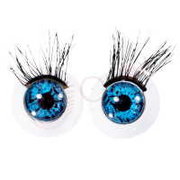 | ВА-00012186 | 161.00 |  |  | Изображение
 | Глазки клеевые "круг с ресниц." 15 мм ТР-15 (голубой) 10 шт/упак |  |  |  | 161.00 | упак | 24 | Изображение
 | Глазки клеевые "круг с ресниц." 15 мм ТР-15 (зеленый) 10 шт/упак | Глазки клеевые "круг с ресниц." 15 мм ТР-15 (зеленый) 10 шт/упак | 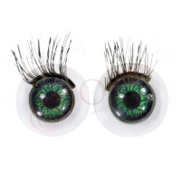 | ВА-00012188 | 161.00 |  |  | Изображение
 | Глазки клеевые "круг с ресниц." 15 мм ТР-15 (зеленый) 10 шт/упак |  |  |  | 161.00 | упак | 29.4 | Изображение
 | Глазки клеевые "круг с ресниц." 15 мм ТР-15 (коричневый) 10 шт/упак | Глазки клеевые "круг с ресниц." 15 мм ТР-15 (коричневый) 10 шт/упак |  | ВА-00012187 | 161.00 |  |  | Изображение
 | Глазки клеевые "круг с ресниц." 15 мм ТР-15 (коричневый) 10 шт/упак |  |  |  | 161.00 | упак | 34 | Изображение
 | Глазки клеевые "круг с ресниц." 15 мм ТР-15 (серо голубой) 10 шт/упак | Глазки клеевые "круг с ресниц." 15 мм ТР-15 (серо голубой) 10 шт/упак |  | ДЦ-00001914 | 161.00 |  |  | Изображение
 | Глазки клеевые "круг с ресниц." 15 мм ТР-15 (серо голубой) 10 шт/упак |  |  |  | 161.00 | упак | 1 | Изображение
 | Глазки клеевые "круг с ресниц." 15 мм ТР-15 (серый) 10 шт/упак | Глазки клеевые "круг с ресниц." 15 мм ТР-15 (серый) 10 шт/упак |  | ДЦ-00005948 | 161.00 |  |  | Изображение
 | Глазки клеевые "круг с ресниц." 15 мм ТР-15 (серый) 10 шт/упак |  |  |  | 161.00 | упак | 10 | Изображение
 | Глазки стеклянные пришивные "1" 5 мм (голубой), упак/10шт. | Глазки стеклянные пришивные "1" 5 мм (голубой), упак/10шт. | 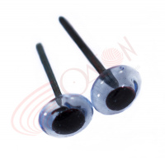 | ВА-00010736 | 30.00 |  |  | Изображение
 | Глазки стеклянные пришивные "1" 5 мм (голубой), упак/10шт. |  |  |  | 30.00 | упак | 6 | Изображение
 | Глазки стеклянные пришивные "1" 5 мм (коричневые), упак/10шт. | Глазки стеклянные пришивные "1" 5 мм (коричневые), упак/10шт. | 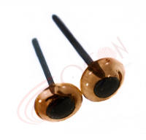 | ВА-00010738 | 30.00 |  |  | Изображение
 | Глазки стеклянные пришивные "1" 5 мм (коричневые), упак/10шт. |  |  |  | 30.00 | упак | 12 | Изображение
 | Глазки стеклянные пришивные "1" 5 мм (свюкоричневый), упак/10шт. | Глазки стеклянные пришивные "1" 5 мм (свюкоричневый), упак/10шт. | 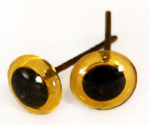 | ВА-00023838 | 30.00 |  |  | Изображение
 | Глазки стеклянные пришивные "1" 5 мм (свюкоричневый), упак/10шт. |  |  |  | 30.00 | упак | 19 | Изображение
 | Глазки стеклянные пришивные "3" 7 мм (голубой), упак/10шт. | Глазки стеклянные пришивные "3" 7 мм (голубой), упак/10шт. | 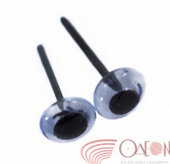 | ВА-00010733 | 32.00 |  |  | Изображение
 | Глазки стеклянные пришивные "3" 7 мм (голубой), упак/10шт. |  |  |  | 32.00 | упак | 4 | Изображение
 | Глазки стеклянные пришивные "3" 7 мм (коричневый), упак/10шт. | Глазки стеклянные пришивные "3" 7 мм (коричневый), упак/10шт. | 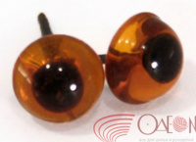 | ВА-00007065 | 32.00 |  |  | Изображение
 | Глазки стеклянные пришивные "3" 7 мм (коричневый), упак/10шт. |  |  |  | 32.00 | упак | 15 | Изображение
 | Глазки стеклянные пришивные "3" 7 мм (св.коричневый), упак/10шт. | Глазки стеклянные пришивные "3" 7 мм (св.коричневый), упак/10шт. | 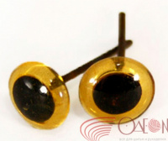 | ВА-00007063 | 32.00 |  |  | Изображение
 | Глазки стеклянные пришивные "3" 7 мм (св.коричневый), упак/10шт. |  |  |  | 32.00 | упак | 5 | Изображение
 | Носик бархатный 29*24 мм | Носик бархатный 29*24 мм | 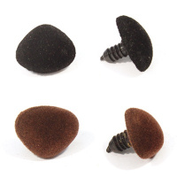 | 7708432 | 154.50 |  |  | Изображение
 | Носик бархатный 29*24 мм (коричневый) |  | 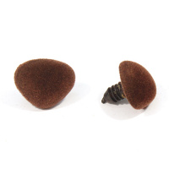 |  | 154.50 | упак | 0.16 | Изображение
 | Носик бархатный 29*24 мм (черный) |  | 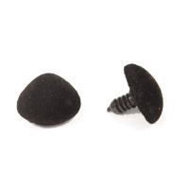 |  | 154.50 | упак | 0.4 | Изображение

